Sheet1
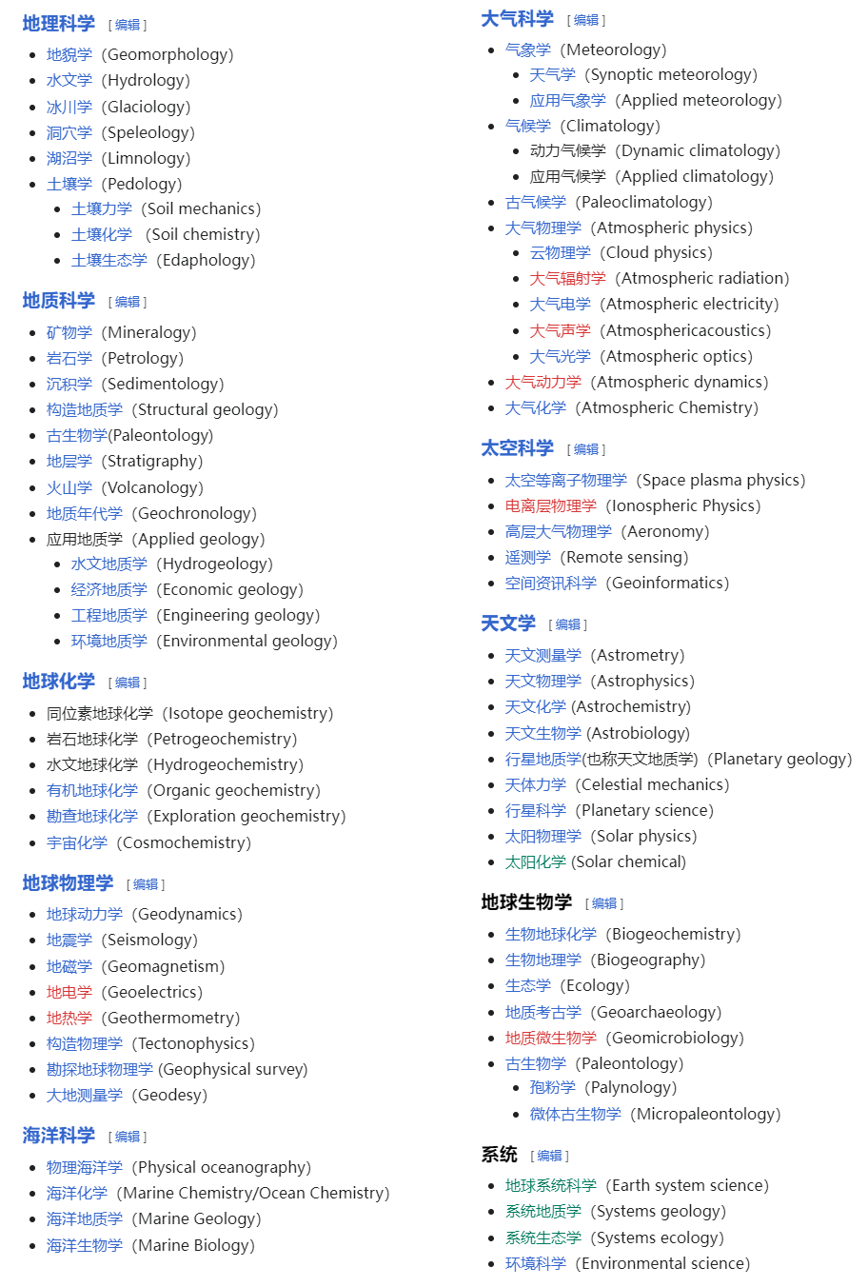
地球科学研究机构名单（限本校清北华五与中科院系统）
学校 | 院 | 相关研究方向
同济大学 | 海洋与地球科学学院 | 海洋科学
 | 土木工程学院 | 工程地质学
 | 测绘与地理信息学院 | 地理信息科学、全球变化
清华大学 |  | 行星科学
 |  | 大气科学、生态学、地球系统科学
 | 土木与水利工程学院 | 地理学、水利学
清华大学深圳 | 海洋工程研究院 | 海洋科学
 | 环境与生态研究院 | 环境科学、全球变化
北京大学 | 环境科学与工程学院 | 大气化学、大气环境
 | 城市与环境学院 | 自然地理学、生态学
 | 物理学院 | 气候学、物理海洋学
 | 地球与空间科学学院 | 地质学、古生物与古气候、地球物理
北京大学深圳 | 城市规划与设计学院 | 大气环境、全球变化
 | 环境与能源学院 | 大气环境、全球变化
上海交通大学 | 李政道研究所 | 地球物理学、空间物理学
 | 海洋学院 | 海洋科学各方向
南京大学 | 大气科学学院 | 大气科学、气象学
 | 赫尔辛基大气与地球系统科学学院 | 大气科学、气象学、地球系统科学
 | 地球科学与工程学院 | 地质学、地球物理
 | 天文与空间科学学院 | 地球物理、空间物理学
 | 地理与海洋科学学院 | 自然地理、地理信息、古气候
南京大学苏州 | 深空探测科学与技术研究院 | 空间物理学、测绘科学
 | 空间地球科学研究院
 | 能源与资源学院
复旦大学 | 大气与海洋科学系 | 大气科学、物理海洋学
中国科学技术大学 | 紫金山天文台 | 空间物理学、地球物理学、地球化学、岩石学
 | 天文系 | 行星科学
 | 地球与空间科学 | 地球化学、岩石学
浙江大学 | 地球科学学院 | 大气科学、地理信息、地质学
 | 海洋学院 | 海洋科学
中国科学院 | 地理科学与资源研究所
 | 国家天文台
 | 云南天文台
 | 生态环境研究中心
 | 地质与地球物理研究所
 | 青藏高原研究所
 | 古脊椎动物与古人类研究所
 | 大气物理研究所
 | 空天信息创新研究院
 | 国家空间科学中心
 | 海洋研究所
 | 上海天文台
 | 南京地质古生物研究所
 | 城市环境研究所
 | 南京土壤研究所
 | 南京地理与湖泊研究所
 | 深海科学与工程研究所
 | 地球化学研究所
 | 深海科学与工程研究所
 | 国家授时中心
 | 地球环境研究所
 | 山西煤炭化学研究所
 | 兰州化学物理研究所
 | 西北生态环境资源研究院
 | 青海盐湖研究所
 | 西北高原生物研究所
 | 新疆理化技术研究所
 | 新疆生态与地理研究所

